关系图
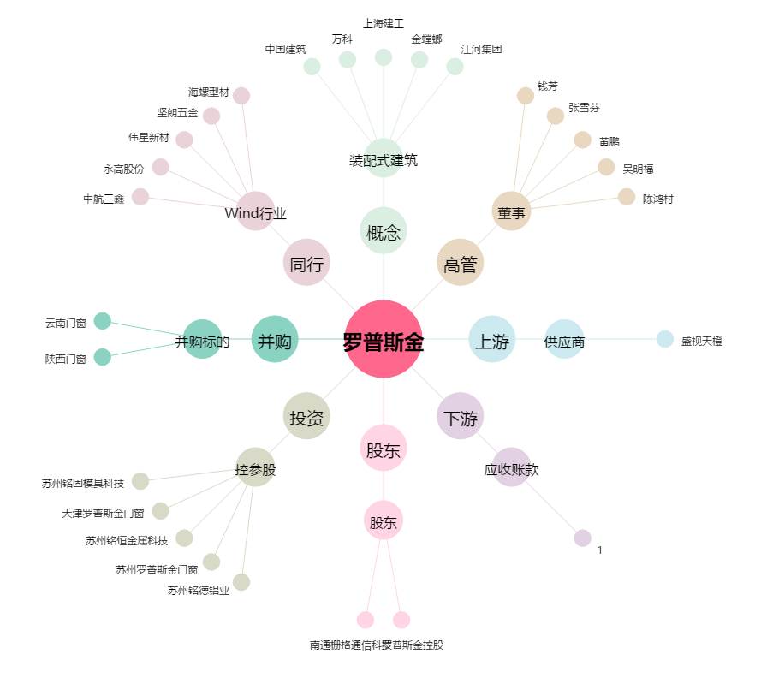
罗普斯金[002333.SZ] - 关系概览图

